Hoja1

NIT. 900,645,501-1
TEL 467 4072
Salida de Bodega. #C201031-0
Proyecto: Ermitaño. Supervisor: Anthony Gonzalez .
Departamento: Producción . Responsable: Oscar Toledo.
Encargado: Oscar Toledo. Fecha: Sab. 31/Octubre/2020
No. | IMAGEN | DESCRIPCION | ESTADO | # | VALOR | ANOTACIONES
1 | 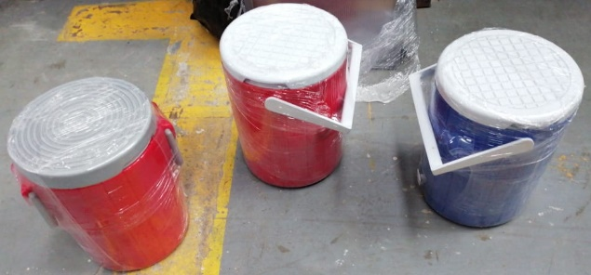 | Termos | Perfecto | 3 | - | c/u con su tapa
2 | 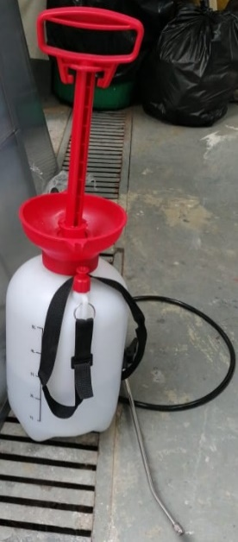 | Esparsor | Perfecto | 1 | - | -
3 | 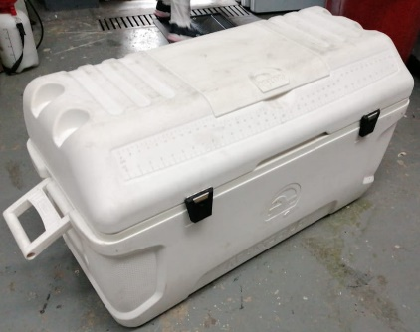 | Nevera portatil | Perfecto | 1 | - | -
4 | 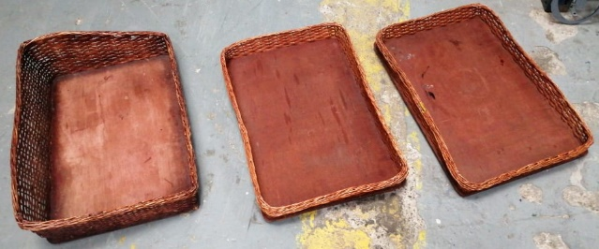 | Canastas | Perfecto | 3 | - | -
5 | 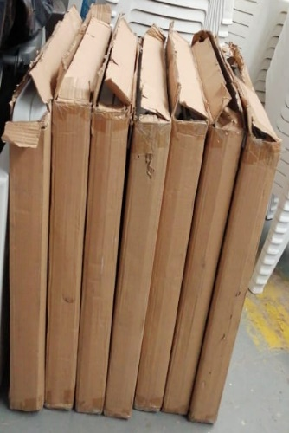 | Mesas plegables | Perfecto | 7 | - | -
6 | 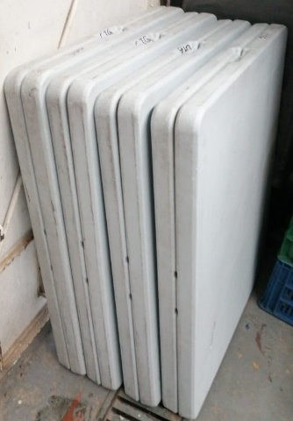 | Mesas plegables | Bueno | 6 | - | -
7 | 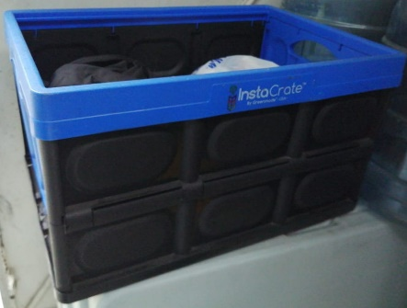 | Caja de plastico | Perfecto | 1 | - | -
8 | 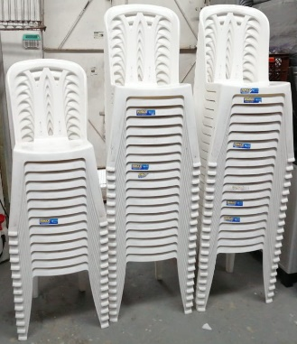 | Sillas rimax | Perfecto | 54 | - | -
9 | 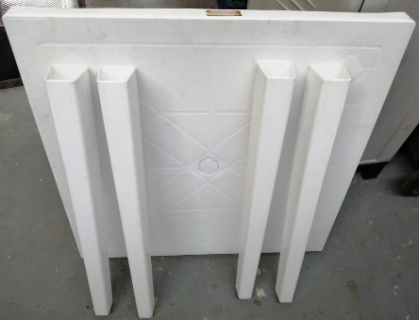 | Mesa rimax | Perfecto | 1 | - | Con sus respectivas patas (4)
10 | 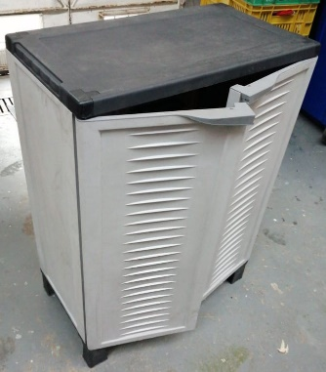 | Mueble pequeño | Perfecto | 1 | - | -
11 | 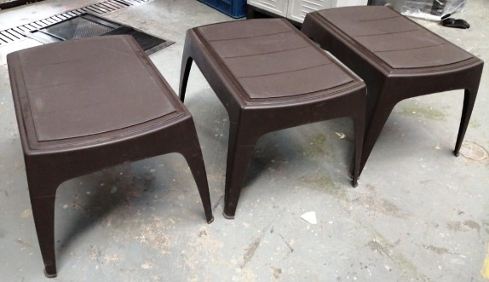 | Mesas de centro | Perfecto | 3 | - | -
12 | 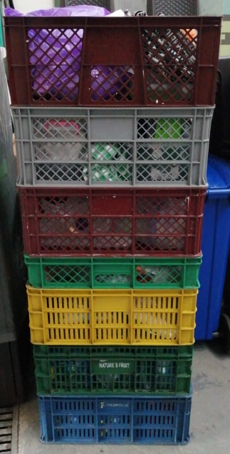 | Canastillas | Perfecto | 8 | - | -
13 | 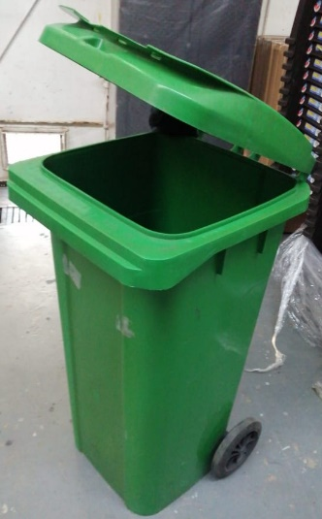 | Caneca de basura | Perfecto | 1 | - | -
14 | 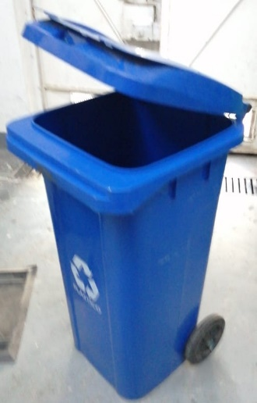 | Caneca de basura | Perfecto | 1 | - | -
15 | 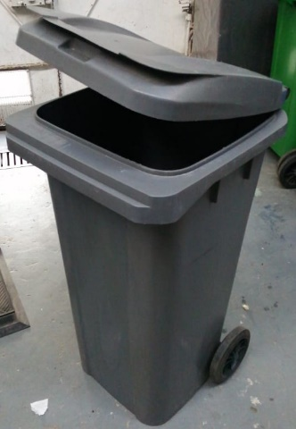 | Caneca de basura | Perfecto | 1 | - | -
16 | 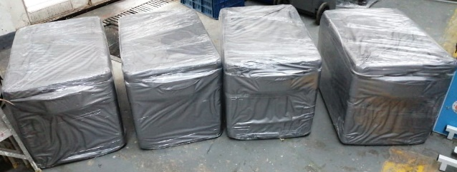 | Neveras de icopor | Perfecto | 5 | - | -
17 | 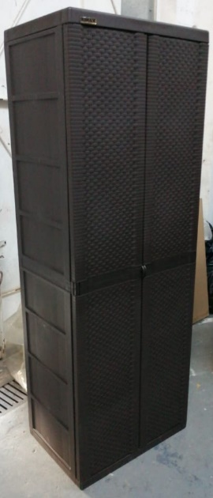 | Mueble grande | Perfecto | 1 | - | El mismo de abajo ↓
18 | 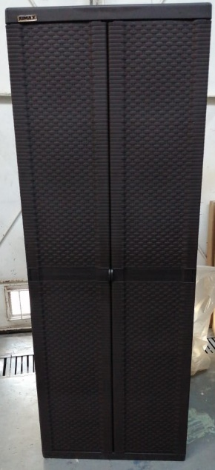 | Mueble grande | Perfecto | 1 | - | ↑ El mismo de arriba
19 | 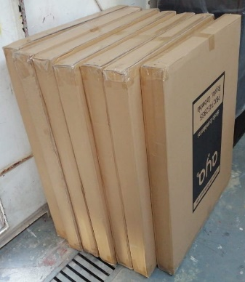 | Mesas plegables | Perfecto | 7 | - | -
20 | 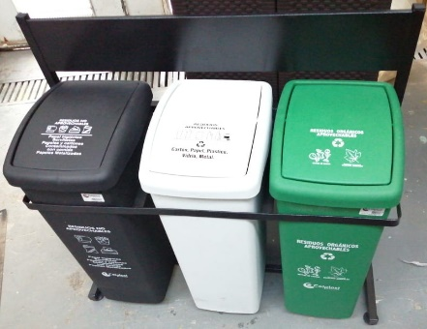 | Canecas de basura con base | Perfecto | 3-1 | - | -
21 | 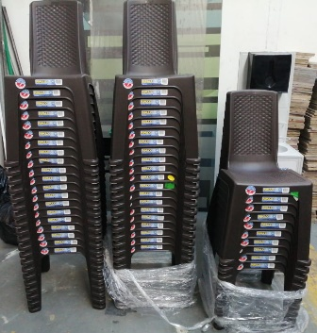 | Sillas rimax | Perfecto | 50 | - | -
 | 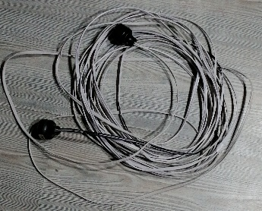 | Extensión | Perfecto | 1 | - | -
 | 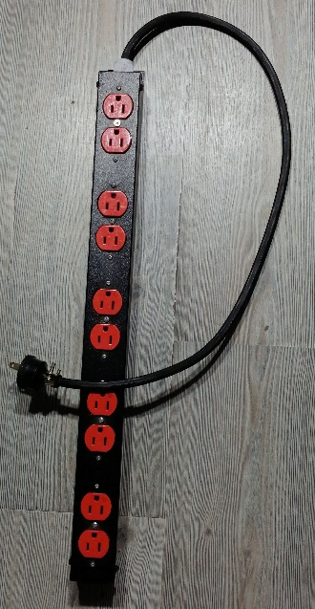 | Regleta | Perfecto | 1 | - | -
 | 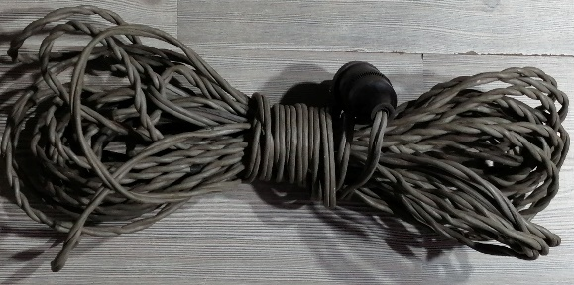 | Extensión | Perfecto | 1 | - | -
 | 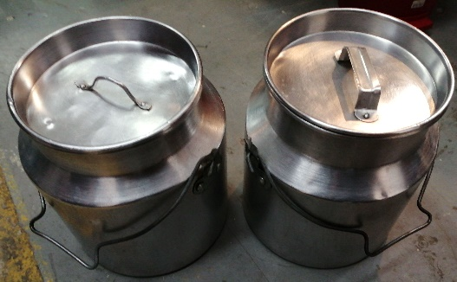 | Cantinas | Perfecto | 2 | - | -
 | 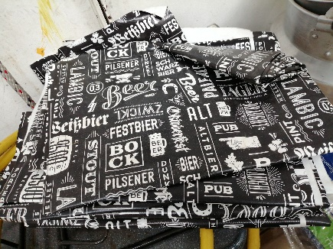 | Manteles | Perfecto | 5 | - | -
 | 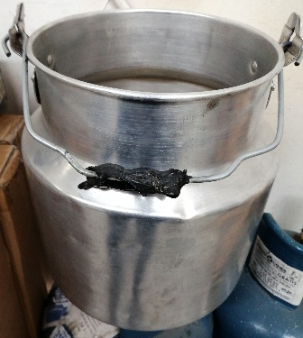 | Cantinas sin tapa | Perfecto | 1 | - | -
 | 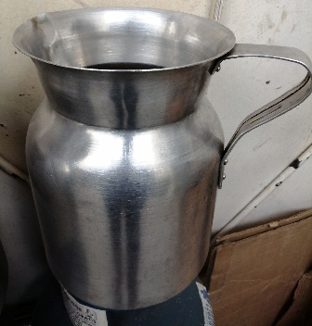 | Olleta grande | Perfecto | 1 | - | -
 | 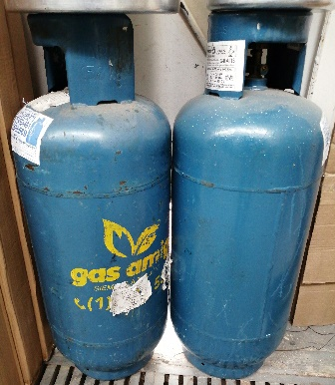 | Cilindros de gas | Perfecto | 2 | - | -
 |  | Papel aluminio | Perfecto | 1 | - | -
 | 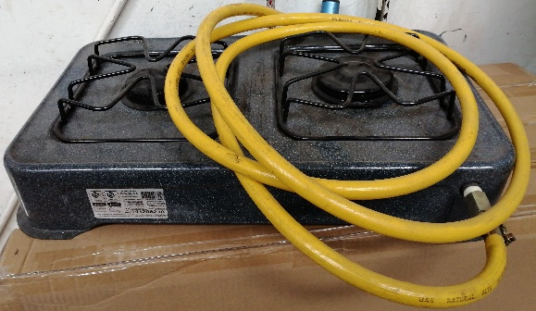 | Cocineta | Perfecto | 1 | - | -
 | 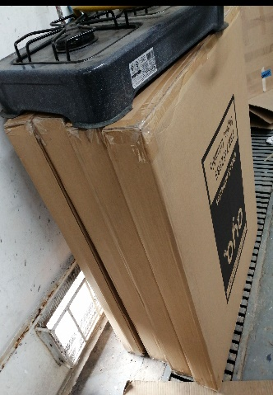 | Mesas plegables | Perfecto | 4 | - | -
 |  | Mesas plegables | Regular | 2 | - | -
 | 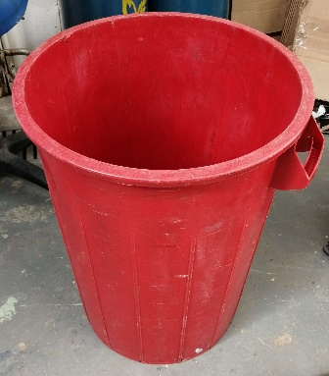 | Caneca de basura | Perfecto | 1 | - | -
 | 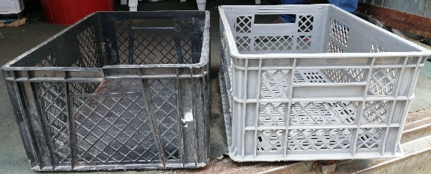 | Canastillas | Bueno | 2 | - | -

